様式-9街路(記入例)
樹木点検結果 集計表 （街路樹） |  |  |  |  |  | 報告日： | 令和 ○年 ○月 ○日
 |  |  |  |  |  | 委託名： | 街路樹維持管理業務（○ブロック）
（※データで提出） |  |  |  |  |  | 受 注 者 ： | ○○造園

ブロック名 | 路線番号 | 左右 | 連番 | 樹種 | 健全度 | R5幹周 | 不要支柱 | R4幹周
1 | 1 | L | 10 | クロマツ | B | 86 |  | 85
1 | 1 | L | 20 | クロマツ | B | 95 |  | 95
1 | 1 | L | 30 | クロマツ | A | 75 | ○ | 75
1 | 1 | L | 40 | クロマツ | A | 41 |  | 41
1 | 1 | L | 50 | クロマツ | B | 88 | ○ | 88
1 | 1 | L | 60 | クロマツ | C | 74 | ○ | 73
1 | 1 | L | 70 | クロマツ | B | 82 |  | 82
別途、樹木位置図をPDFで配布しますので調査時に位置図記載の番号と対応する欄に必要項目を入力してください。
例 1316R70 → ブロック名 13
路線番号 16
左右 R
連番 70
健全度を選択してください。
根株有、空桝→空欄
1 | 1 | L | 80 | クロマツ | B | 59 |  | 57
腐朽している支柱や必要のない支柱があれば○を選択してください。
1 | 1 | L | 90 | クロマツ | C | 60 |  | 60
1 | 1 | L | 100 | クロマツ | B | 73 |  | 71
1 | 1 | L | 110 | クロマツ | B | 70 |  | 69
1 | 1 | L | 120 | クロマツ | A | 67 |  | 67
1 | 1 | L | 130 | クロマツ | B | 90 |  | 87
樹種名を入力してください。
位置図にプロットはあるが桝内に樹木がない場合は「根株有」もしくは「空桝」と入力してください。
樹種は入力済みですが、現地と合わない場合は修正してください。
1 | 1 | L | 140 | クロマツ | B | 63 |  | 63
1 | 1 | L | 150 | クロマツ | D | 69 |  | 67
1 | 1 | L | 160 | クロマツ | B | 69 |  | 69
1 | 1 | L | 170 | クロマツ | C | 63 |  | 63
1 | 1 | L | 180 | クロマツ | C | 67 |  | 67
1 | 1 | L | 190 | クロマツ | C | 73 | ○ | 71
1 | 1 | L | 200 | クロマツ |  | 58 |  | 56
1 | 1 | L | 210 | クロマツ |  |  |  | 61
1 | 1 | L | 220 | クロマツ |  |  |  | 62
1 | 1 | L | 230 | クロマツ |  |  |  | 78
幹周を入力してください。
根株有、空桝→０
1 | 1 | L | 240 | クロマツ |  |  |  | 69
1 | 1 | L | 250 | クロマツ |  |  |  | 59
1 | 1 | L | 260 | クロマツ |  |  |  | 67
1 | 1 | L | 270 | クロマツ |  |  |  | 40
1 | 1 | L | 280 | クロマツ |  |  |  | 63
1 | 1 | L | 290 | クロマツ |  |  |  | 56
1 | 1 | L | 300 | クロマツ |  |  |  | 71

（不要）様式-9街路
 |  |  |  |  |  |  |  |  |  |  |  |  | 報告日： |  | 令和 年 月 日
 |  |  |  |  |  |  |  |  |  |  |  |  | 委託名：
 |  |  |  |  |  |  |  |  |  |  |  |  | 受 注 者 ：

 |  | 点検対象高木 （本） | Ｃ判定 |  |  |  |  |  |  |  | D判定 |  |  |  |  |  |  | 合計 C+D | 不要 支柱 （組）
 |  |  | （剪定） |  |  |  |  |  |  |  | （伐採）
 |  |  | （単位：本） |  |  |  |  |  |  |  | （単位：本）
 |  |  | C＜15 | C＜30 | C＜60 | C＜90 | C＜120 | C＜150 | C＜180 | 180≦C | C＜20 | C＜40 | C＜60 | C＜90 | C＜120 | C＜160 | C＜200
1 |  |  |  |  |  |  |  |  |  |  |  |  |  |  |  |  |  | 0
2 |  |  |  |  |  |  |  |  |  |  |  |  |  |  |  |  |  | 0
3 |  |  |  |  |  |  |  |  |  |  |  |  |  |  |  |  |  | 0
街路樹調査票は受注者にデータで提供
様式９街路樹は別ファイル
4 |  |  |  |  |  |  |  |  |  |  |  |  |  |  |  |  |  | 0
5 |  |  |  |  |  |  |  |  |  |  |  |  |  |  |  |  |  | 0
6 |  |  |  |  |  |  |  |  |  |  |  |  |  |  |  |  |  | 0
7 |  |  |  |  |  |  |  |  |  |  |  |  |  |  |  |  |  | 0
8 |  |  |  |  |  |  |  |  |  |  |  |  |  |  |  |  |  | 0
9 |  |  |  |  |  |  |  |  |  |  |  |  |  |  |  |  |  | 0
10 |  |  |  |  |  |  |  |  |  |  |  |  |  |  |  |  |  | 0
11 |  |  |  |  |  |  |  |  |  |  |  |  |  |  |  |  |  | 0
12 |  |  |  |  |  |  |  |  |  |  |  |  |  |  |  |  |  | 0
13 |  |  |  |  |  |  |  |  |  |  |  |  |  |  |  |  |  | 0
14 |  |  |  |  |  |  |  |  |  |  |  |  |  |  |  |  |  | 0
15 |  |  |  |  |  |  |  |  |  |  |  |  |  |  |  |  |  | 0
16 |  |  |  |  |  |  |  |  |  |  |  |  |  |  |  |  |  | 0
17 |  |  |  |  |  |  |  |  |  |  |  |  |  |  |  |  |  | 0
18 |  |  |  |  |  |  |  |  |  |  |  |  |  |  |  |  |  | 0
19 |  |  |  |  |  |  |  |  |  |  |  |  |  |  |  |  |  | 0
20 |  |  |  |  |  |  |  |  |  |  |  |  |  |  |  |  |  | 0
 | 合 計 | 0 | 0 | 0 | 0 | 0 | 0 | 0 | 0 | 0 | 0 | 0 | 0 | 0 | 0 | 0 | 0 | 0 | 0

様式-9 公園（記入例）
点検対象となる高木（H=3.0m以上）の全本数を記入してください。
樹木点検C判定に相当し、枯枝等の除去が必要な樹木の本数を各規格ごとに記入してください。
樹木点検D判定に相当し、伐採が必要な樹木の本数を各規格ごとに記入してください。
腐朽している支柱や必要のない支柱の組数を記入してください。
 | 樹木点検結果 集計表 （公園） |  |  |  |  |  |  |  |  |  |  |  |  |  | 報告日： |  | 令和 ○年 ○月 ○日
 |  |  |  |  |  |  |  |  |  |  |  |  |  |  | 委託名： |  | 公園維持管理業務（○ブロック）
 |  |  |  |  |  |  |  |  |  |  |  |  |  |  | 受 注 者 ： |  | ○○造園

 | 公 園 名 | 点検対象高木 （本） | A判定 | B判定 | Ｃ判定 |  |  |  |  |  |  |  | D判定 |  |  |  |  |  |  | 合計 C+D | 不要 支柱 （組）
 |  |  | （健全） | （健全に近い） | （剪定） |  |  |  |  |  |  |  | （伐採）
 |  |  |  |  | （単位：本） |  |  |  |  |  |  |  | （単位：本）
 |  |  | （単位：本） | （単位：本） | C＜15 | C＜30 | C＜60 | C＜90 | C＜120 | C＜150 | C＜180 | 180≦C | C＜20 | C＜40 | C＜60 | C＜90 | C＜120 | C＜160 | C＜200
1 | ○○○○第1公園 | 12 |  |  |  |  |  |  |  |  |  |  |  | 1 |  |  |  |  |  | 1 | 2
2 | ○○○○第2公園 | 30 |  |  |  |  |  | 2 |  |  |  |  |  |  |  |  |  |  |  | 2 | 3
3 | ○○○○第3公園 | 25 |  |  |  |  | 1 | 1 |  | 1 |  |  |  |  |  |  |  |  |  | 3 | 5
4 | ◎◎◎◎緑地 | 19 |  |  |  |  |  | 1 |  |  |  |  |  |  |  |  |  |  |  | 1 | 1
A・B判定の本数を記載してください。
5 | ●●●●中央公園 | 120 |  |  |  |  | 3 | 2 | 2 | 1 | 1 |  |  |  | 1 | 1 |  |  |  | 11 | 10
6 | △△△小公園 | 9 |  |  |  |  |  |  |  |  |  |  |  |  |  |  |  |  |  | 0 | 0
7 | □□□□第1公園 | 30 |  |  |  |  | 1 |  |  |  |  |  |  | 1 |  |  |  |  |  | 2 | 1
8 | □□□□第2公園 | 20 |  |  |  |  |  | 1 |  |  |  |  |  |  |  |  |  |  |  | 1 | 0
大規模公園の場合は、エリア名称や管理No.等を記入してください。
9
点検対象の高木本数は必ず記入してください。
10
11
12
13
14
15
16
17
18
19
20
 | 合 計 | 265 | 0 | 0 | 0 | 0 | 5 | 7 | 2 | 2 | 1 | 0 | 0 | 2 | 1 | 1 | 0 | 0 | 0 | 21 | 22

様式-10（記入例）
樹木点検 位置図
公 園 名 | ○○○公園 | 調 査 日 | 令和○年○月○日
公園の概略図にＣ判定の樹木の位置を番号で記入してください。 概略図は、手書き・住宅明細図の貼付けでも可とします。 樹木の位置を特定しやすいように、目印となる施設（遊具等）を記入してください。

トイレ
①
C判定および不要支柱がある樹木の位置を写真帳と対応する番号で表記してください。

四阿
③
②

滑り台
ブランコ

砂場
④

様式-11 (記入例)
写真帳の作成は、写真帳ソフトを使用しても構いません。
樹木点検写真帳
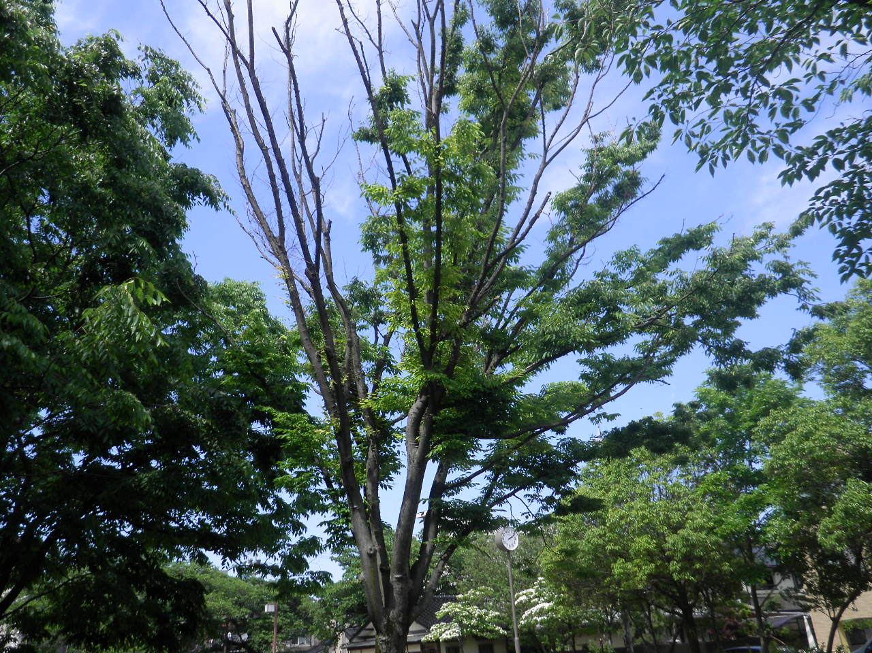 | ○○○公園、①
 | ケヤキ（C=1.1）
 | Ｃ判定
 | 枯枝多数
 | 太い枯枝あり

＜写真帳に記入する項目＞
・公園名（路線名）
・位置番号（位置図と対応）
・樹種名、幹周
・判定（CまたはD）
・状況（判定の根拠）

○○○公園
① ケヤキ
枯 枝

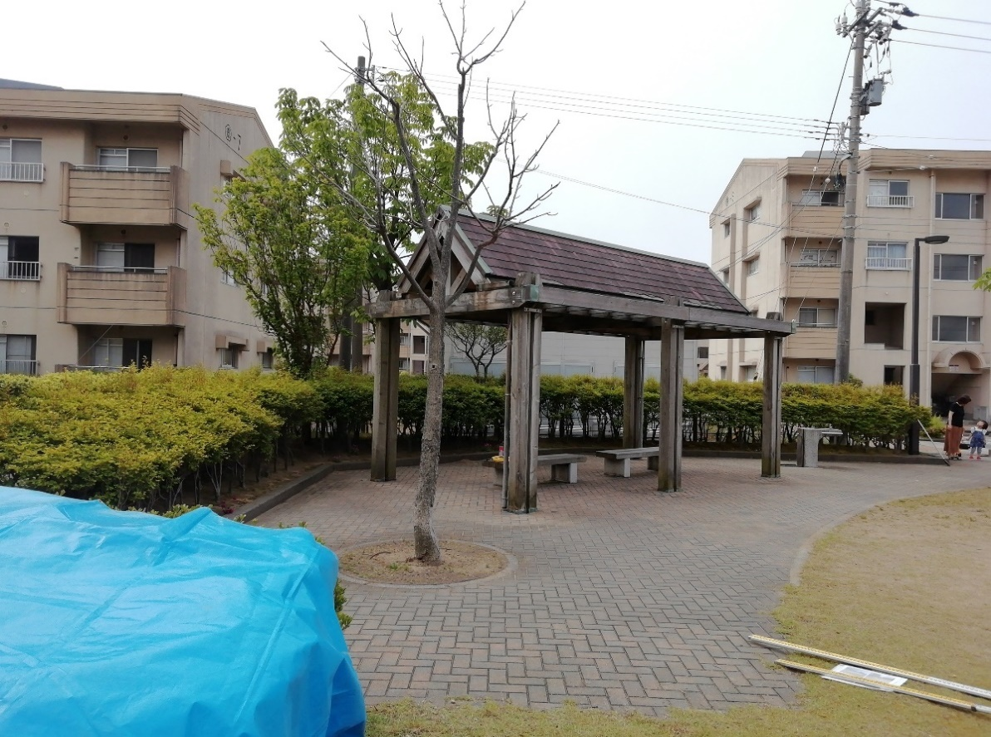 | ○○○公園、②
 | コブシ（Ｃ=0.6）
 | Ｄ判定
 | 枯死

○○○公園
② コブシ
枯 死

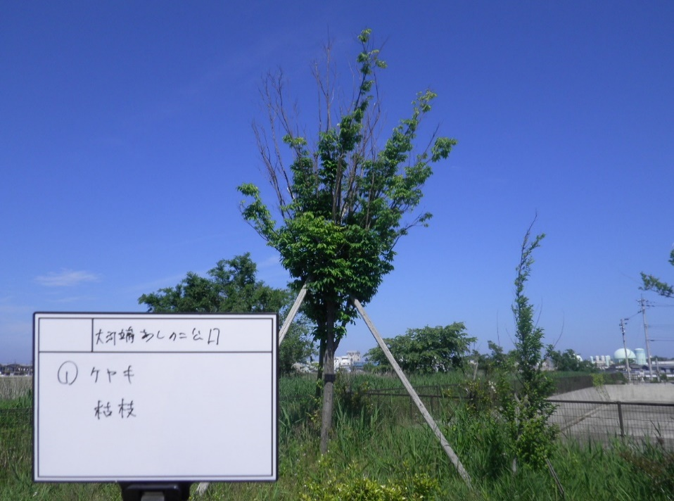 | ○○○公園、③
 | ケヤキ（Ｃ=0.7）
 | 不要支柱
 | 支柱地際腐朽

○○○公園
③ ケヤキ
枯 枝

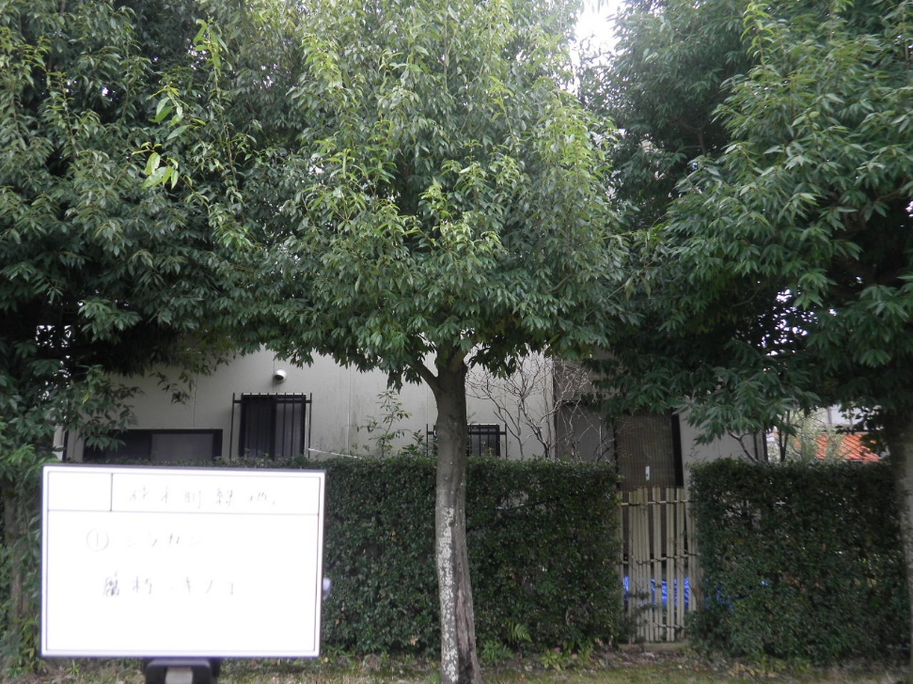 | ○○○公園
 | ④ 全景
 | シラカシ（Ｃ=0.7）
 | Ｃ判定
 | 株元に腐朽とキノコ

○○○公園
④ シラカシ
腐朽 ・ キノコ

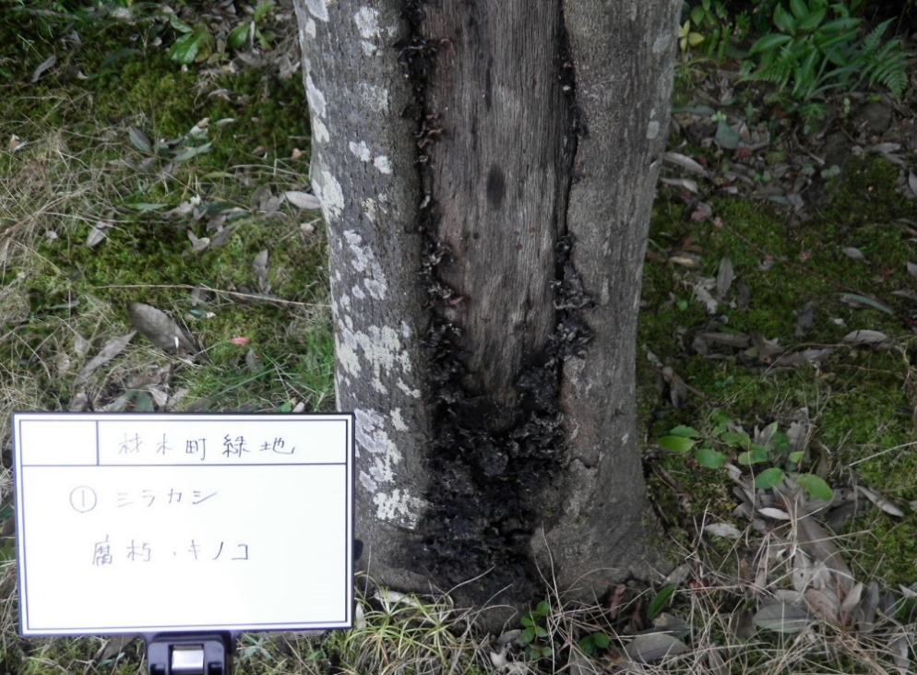 | ○○○公園
 | ④ 腐朽・キノコ発生箇所
 | シラカシ（Ｃ=0.7）
 | Ｃ判定
 | 株元に腐朽とキノコ

○○○公園
腐朽や空洞、キノコ等がある場合は、その箇所の詳細が分かる写真をつけてください。
④ シラカシ
腐朽 ・ キノコ

